PHOBOS 21 Configurateur 2024
 |  |  | DALPOL YACHT France / PLFR YACHT-BROKER
 |  |  | 19, Rue Jeanne D'Arc, 77100 Meaux
 |  |  | tel. +33 (0) 953.31.13.82 / port: +33(0) 652.12.36.96
 |  |  | www.yacht-broker.fr

 | PHOBOS 21
CONFIGURATEUR / DEMANDE DE DEVIS
https://www.yacht-broker.fr/bateaux-neufs/voiliers-neufs/dalpol-yacht-france/phobos-21
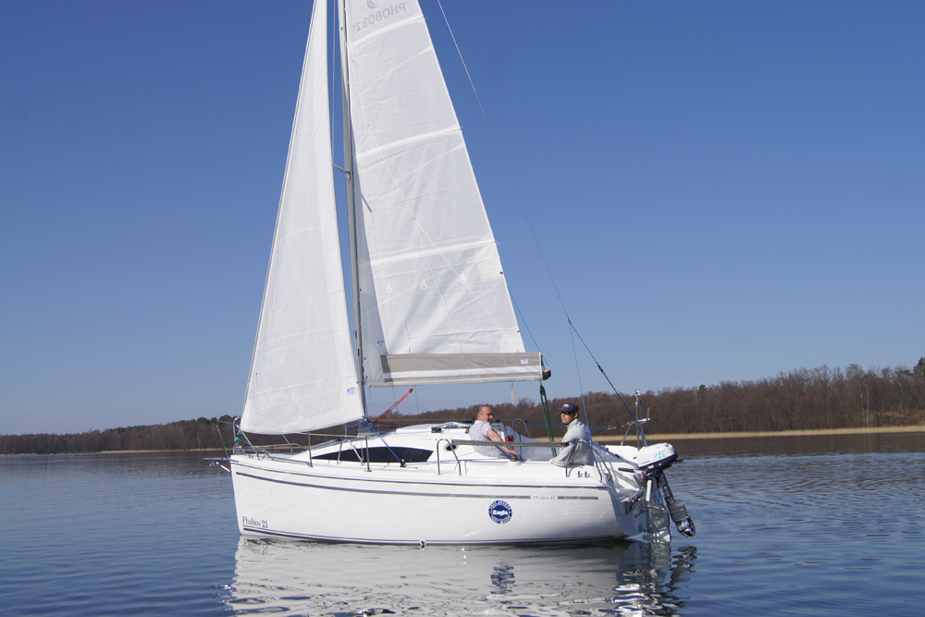

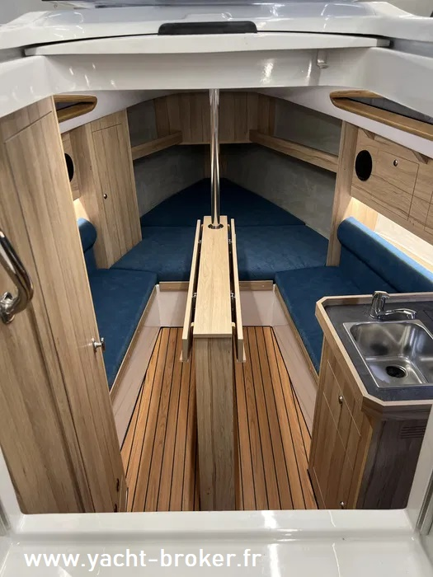
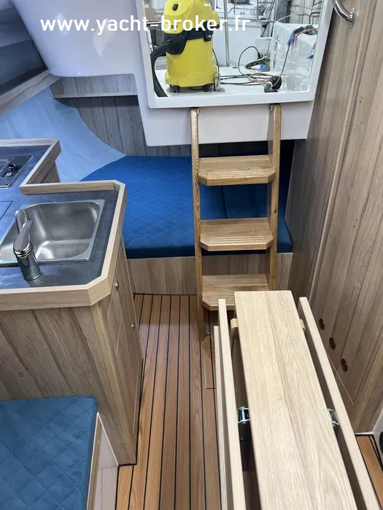

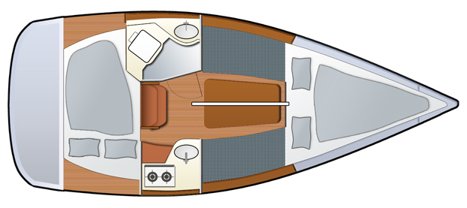

 | ÉQUIPEMENT STANDARD
I | COQUE
1 | Composite polyester-fibre de verre - fabriqué manuellement à partir de fibre tissé et de résines polyester fournis par la société ASHLAND
2 | Fond renforcés
3 | Coque blanche - gelcoat polyester isophtalique, anti-osmose de la société ASHLAND

II | PONT ET COCKPIT
4 | Composite polyester - fibre de verre fabriqué selon la technologie "sandwich" AIREX - plaque de 8 millimètres
5 | Surface antidérapante intégrée de couleur blanche, fabriquée en gelcoat isophtalique et anti-osmose
6 | Renforts de pont supplémentaires où sont montés les équipements de pont et l'accastillage.
7 | Baille à mouillage.
8 | 2 winchs + 2 pieds + 2 taquets
9 | 2 bloqueurs de corde à bâbord
10 | 2 rails avec chariots de voile d'avant
11 | 4 taquets d'amarrage
12 | Gouvernail - acier inoxydable, safran pivotant en contreplaqué marine mélaminé
13 | 2 fenêtres en plexiglas insérées sur les côtés de roof
14 | Panneau coulissant et panneau de descente en plexiglas,
15 | Trappes/panneau d'ouverture à l'avant
16 | Lest interne en fonte - poids de 250kg
17 | Dérive profilée et pivotante en acier galvanisé, poids - 85kg

III | INTERIEUR
18 | Double couchette avant
19 | Double couchette arrière
20 | Coffres sous les couchettes
21 | Petit placard à l'avant, dans le carré et au-dessus de la cuisine.
22 | Table pliante
23 | Matelas avec housse lavable
24 | Menuiserie en contreplaqué, ferrures en bois (chêne)

IV | INSTALLATION ÉLECTRIQUE
25 | Tableau avec trois fusibles et indicateur de charge de batterie
26 | Un point d'éclairage
27 | Une prise 12V dans le carré

 | GRÉEMENT ET VOILES
28 | Grand-voile entièrement lattée de 13m² avec une bande de ris
29 | Foc 8m²
30 | Mât de 8,5m, profilé en aluminium anodisé, avec accastillage.
31 | Bôme, profil aluminium anodisé, avec accastillage
32 | Gréement fixe en acier inoxydable
33 | Jeu de cordages pour voiles et équipement de pont (drisse, écoutes, palan de grand-voile, etc.)

 | PHOBOS 21 - TOTAL STANDARD HT |  |  |  |  | 20,900.00 €

 | OPTIONS ADDITIONNELLES
I | COQUE ET PONT |  | EURO HT | (x) |  | EURO HT
1 | Quille longue | 1,524 € | 2,750.00 € |  | 0 | 0.00 €
2 | Quille fixe |  | 3,800.00 € |  | 0 | 0.00 €
3 | Dérive sabre (relevable) |  | 2,600.00 € |  | 0 | 0.00 €
4 | Dérive pivotante en acier inoxydable ( en supplément ) |  | 1,750.00 € |  | 0 | 0.00 €
5 | Roulement pour dérive pivotante - ( en supplément ) |  | 275.00 € |  | 0 | 0.00 €
6 | Accastillage en acier inox A4 ( sans support moteur auxiliare) (en supplément ) |  | 900.00 € |  | 0 | 0.00 €
7 | Coque de couleur autre que blanche ( en supplément ) |  | 900.00 € |  | 0 | 0.00 €
8 | Antifouling |  | 900.00 € |  | 0 | 0.00 €
9 | Surface antidérapante de couleur grise |  | 500.00 € |  | 0 | 0.00 €
10 | Bande colorée sur le côté |  | 200.00 € |  | 0 | 0.00 €
11 | Guindeau manuel + Déphiniere avec davier |  | 250.00 € |  | 0 | 0.00 €
12 | Balcon d'étrave |  | standard |  | 0
13 | 2 Balcons arrières |  | standard
14 | 2 Bancs sur les balcons arrières ( en supplément ) |  | *****
15 | Garde-corps ( ligne de vie ) avec 4 chandeliers |  | standard
16 | Garde-corps ( ligne de vie double ) |  | 370.00 € |  | 0 | 0.00 €
17 | Support de mât en X |  | standard
18 | Support de mât régulé ( en supplément ) |  | 150.00 € |  | 0 | 0.00 €
19 | Support de mât démontable ( en supplément ) |  | 160.00 € |  | 0 | 0.00 €
20 | Système de démâtage avec son palan et drisse |  | 450.00 € |  | 0 | 0.00 €
21 | Enrouleur |  | 660.00 € |  | 0 | 0.00 €
22 | Lazy Jack |  | 370.00 € |  | 0 | 0.00 €
23 | Mât plus haut + surface de voiles plus grande ( en supplément ) |  | 660.00 € |  | 0 | 0.00 €
24 | 2 winchs d'écoutes ( en supplément ) |  | 400.00 € |  | 0 | 0.00 €
25 | 2 winchs d'écoutes auto-grippants ( en supplément ) |  | 900.00 € |  | 0 | 0.00 €
26 | Bloqueur à trois voies |  | 120.00 € |  | 0 | 0.00 €
27 | Bloqueur à quatre voies + poulie directionnels |  | 220.00 € |  | 0 | 0.00 €
28 | Bloqueur à deux voies SPINLOCK ( en supplément ) |  | 180.00 € |  | 0 | 0.00 €
29 | Bloqueur trois voies SPINLOCK ( en supplément ) |  | 220.00 € |  | 0 | 0.00 €
30 | Bloqueur à quatre voies SPINLOCK ( en supplément ) |  | 410.00 € |  | 0 | 0.00 €
31 | Échelle de poupe pliante |  | 200.00 € |  | 0 | 0.00 €
32 | Échelle de poupe pliante à marches plats |  | 240.00 € |  | 0 | 0.00 €
33 | Échelle de proue |  | 275.00 € |  | 0 | 0.00 €
34 | Support moteur auxiliare |  | standard
35 | Support moteur auxiliare renforcé pour moteur > 6CV ( en supplément ) |  | 150.00 € |  | 0 | 0.00 €
36 | Fixation pour le paneau de descente |  | 60.00 € |  | 0 | 0.00 €
37 | Palan de pataras |  | 170.00 € |  | 0 | 0.00 €
38 | Génois au lieu du foc ( en supplément ) |  | 150.00 € |  | 0 | 0.00 €
39 | Système de prise de ris rapide |  | 290.00 € |  | 0 | 0.00 €
40 | Gennaker avec équipement (sur mesure) prix: env. 1300€ |  | 1,300.00 € |  | 0 | 0.00 €
41 | Protection UV du foc ou génois |  | 160.00 € |  | 0 | 0.00 €
42 | Bande de ris supplémentaire |  | 115.00 € |  | 0 | 0.00 €
43 | Plate-forme arrière avec échelle à marches standard |  | 440.00 € |  | 0 | 0.00 €
44 | Plate-forme arrière avec échelle à marches plats |  | 460.00 € |  | 0 | 0.00 €
II | COCKPIT
45 | Bimini |  | 1,870.00 € |  | 0 | 0.00 €
46 | Capote de roof |  | 450.00 € |  | 0 | 0.00 €
47 | Pare-soleil |  | 200.00 € |  | 0 | 0.00 €
48 | Éclairage du cockpit LED |  | 150.00 € |  | 0 | 0.00 €
49 | Teck dans le cockpit |  | 2,100.00 € |  | 0 | 0.00 €
50 | Fermeture du cockpit par une banquette avec siège pour le skipper |  | *****
51 | Système de direction avec colonne et barre à roue |  | *****
52 | Douche de cockpit (eau du réservoir) |  | 320.00 € |  | 0 | 0.00 €
53 | Douche de cockpit (installation d'eau externe) |  | 750.00 € |  | 0 | 0.00 €
54 | Table de cockpit |  | 260.00 € |  | 0 | 0.00 €
55 | Haut-parleurs de cockpit 2 pcs. |  | 150.00 € |  | 0 | 0.00 €
56 | Trépied pour table de cockpit avec trous |  | 150.00 € |  | 0 | 0.00 €
III | INSTRUMENTS
57 | Éclairage du pont sous barre de flèche ( lampe ou ruban LED) |  | 200.00 € |  | 0 | 0.00 €
58 | Feux de navigation ( feux à trois zones + feu de mouillage ) en tête de mât |  | 400.00 € |  | 0 | 0.00 €
59 | Boussole avec rétro-éclairage |  | 310.00 € |  | 0 | 0.00 €
60 | Anémomètre - ( i60 Raymarine ) |  | 1,450.00 € |  | 0 | 0.00 €
61 | Log + sondeur + température de l'eau - ( i40 Bidata Raymarine ) |  | 1,050.00 € |  | 0 | 0.00 €
62 | Indicateur de vent ( girouette ) |  | 120.00 € |  | 0 | 0.00 €
63 | Propulseur d'étrave |  | 2,200.00 € |  | 0 | 0.00 €
IV | INTERIEUR
64 | Plancher - imitation teck ( stratifié contreplaqué ) |  | 520.00 € |  | 0 | 0.00 €
65 | Contreplaqué HPL sur les côtés du carré au lieu de tissu ( en supplement ) |  | 180.00 € |  | 0 | 0.00 €
...

